DesktopPC
Fragen zum Desktop-PC |  | Antwort wählen | Urteil | Power Computing
Der Name PC stammt von |  |  | falsch | Persönlicher Computer
Athlon |  |  | falsch | Personal Computer
Ordnen Sie die Begriffe zu: | USB |  | falsch | Peripheral Components
 | DDR3 |  | falsch
 | TFT |  | falsch | Tastatur
 | NVIDIA |  | falsch | Display
 | Core i7 |  | falsch | Hauptplatine
Keyboard steht für |  |  | falsch | Prozessor
INTEL steht im Zusammenhang mit |  |  | falsch
TFT steht im Zusammenhang mit |  |  | falsch | Prozessor
RAM steht im Zusammenhang mit |  |  | falsch | Monitor
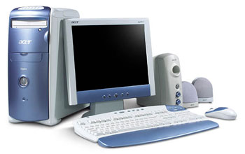
 |  |  |  | Arbeitsspeicher
 |  |  |  | Schnittstelle
 |  |  |  | Grafikkarte

 |  |  |  | Musikinstrument
 |  |  |  | Hauptplatine
 |  |  |  | Tastatur
 |  |  |  | Bildschirm

 |  |  |  | Mainboard
 |  |  |  | Prozessor
 |  |  |  | Festplatte
 |  |  |  | Grafikkarte

 |  |  |  | Tastatur
 |  |  |  | Tintendrucker
 |  |  |  | Display
 |  |  |  | Speicher

 |  |  |  | Audio
 |  |  |  | Mainboard
 |  |  |  | Arbeitsspeicher
 |  |  |  | ReadMemory

NotebookTablet
Fragen zum Notebook und Tablet PC |  | Antwort wählen | Urteil | Display
Wo wird Lithium verwendet? |  |  | falsch | Prozessorkühlung
Was steckt im Namen «Laptop»? |  |  | falsch | Akku
Ordnen Sie die Begriffe zu: | Touchpad |  | falsch | Touchpad
 | TFT |  | falsch
 | WLAN |  | falsch | Aufklappen
 | 3G |  | falsch | Desktop
 | Bluetooth |  | falsch | Notizbuch
DC-Input steht für |  |  | falsch | a.d. Schoss
LCD steht im Zusammenhang mit |  |  | falsch
Touchscreen steht im Zusammenhang mit |  |  | falsch | Betriebssystem
Bluetooth steht im Zusammenhang mit |  |  | falsch | Monitor
 |  |  |  | Schnittstelle
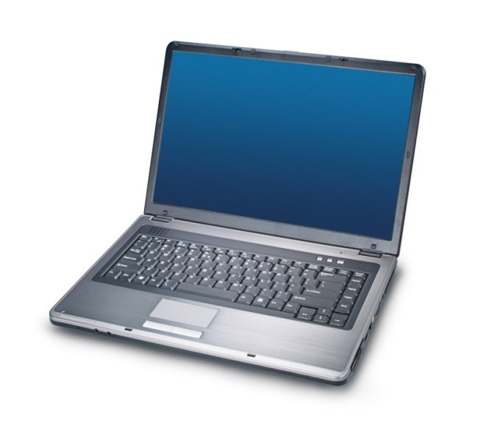
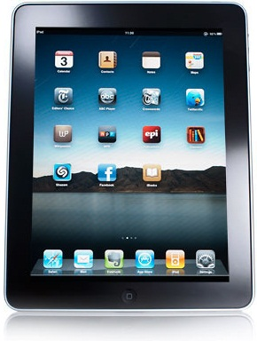
 |  |  |  | Speicher
 |  |  |  | Tastatur
 |  |  |  | Tastfeld
 |  |  |  | Digitaleingang
 |  |  |  | Netzteilbuchse
 |  |  |  | DirectCount
 |  |  |  | Audio-Input

 |  |  |  | LightCoupledDisplay
 |  |  |  | Monitor
 |  |  |  | LowCD
 |  |  |  | keine Übereinstimmung

 |  |  |  | Tastatur
 |  |  |  | Eingabesystem
 |  |  |  | Funkmodul
 |  |  |  | Spracheingabe

 |  |  |  | Audio
 |  |  |  | Blauzahn
 |  |  |  | Infrarotübertragung
 |  |  |  | Funkmodul

Mobile
Fragen zu Mobiles | Antwort wählen | Urteil | Netzbetreiber
Was wird auf der SIM-Karte nicht gespeichert? |  | falsch | Benutzer-ID
WLAN bedeutet… |  | falsch | Adressen
HDMI steht im Zusammenhang mit… |  | falsch | Programme, Apps
GSM bedeutet… |  | falsch
3G bedeutet… |  | falsch | Stecker für LAN
Bluetooth steht für… |  | falsch | Netzwerkzugang
Welche Netzgrundlage benötigen Mobiles für effizientes Internetsurfen? |  | falsch | MMS versenden
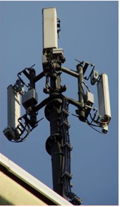
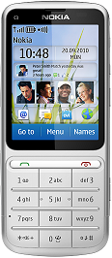
 |  |  | Weltweites Mobilenetz

 |  |  | Wired-LAN
 |  |  | HD-Schnittstelle
 |  |  | UMTS
 |  |  | Funkschnittstelle
 |  |  | Standardnetz f. Mobiles

 |  |  | Standardnetz f. Mobiles
 |  |  | Global System Multimedia
 |  |  | Nachfolger von UMTS
 |  |  | Handydienst

 |  |  | Speichergrösse
 |  |  | Musikdatei
 |  |  | 3. Gen. Mobilfunknetz
 |  |  | Schnittstelle

Philosophie
Fragen zur Computer-Philosophie |  | Antwort wählen | Urteil | ENIAC | Treiber
Wie heisst die Arbeitsweise sämtlicher Computer? |  |  | falsch | ADAM | Windows
Wer bestimmt die Verarbeitungsweise der Daten? |  |  | falsch | MODUL | Modem
Der wichtigste, externe Speicher eines PCs heisst ? |  |  | falsch | EVA | Programm
Ordnen Sie die Begriffe zu: | Monitor |  | falsch | HARDDISK
 | Keyboard |  | falsch
 | Modem |  | falsch | Monitoranzeige | DVD
 | Printer |  | falsch | Programm | Memorystick
 | Scanner |  | falsch | Arbeitsspeicher | RAM
 | Maus |  | falsch | Festplatte | Harddisk
 | Festplatte |  | falsch
 | RAM |  | falsch | Eingabegerät | 1 Byte
 | Mikrofon |  | falsch | Speicher | 1 Bit
Zur Hardware gehört... |  |  | falsch | Ausgabegerät | 32 Bit
Fragen zur Datenverarbeitung |  |  |  | ExternerSpeicher | 32 Byte
Ein Bit stellt dar: |  |  | falsch | Ein-/Ausgabegerät
Ein Byte stellt dar: |  |  | falsch
5 MB sind ca. wie viele Bits? |  |  | falsch | Siliziumchip | DVD-ROM
Speicherplatz für einen Bildpunkt höchster Farbtiefe |  |  | falsch | Zeichen | DVD-R
Analog oder digital? |  |  |  | Speicherzelle | DVD-RW
Diese Themen wurden nicht behandelt, aber Sie werden damit in der Praxis oft konfrontiert. Versuchen Sie die richtigen Zuordnungen zu finden. Auch wenn Sie die Lösung nur mit Ausprobieren finden, können Sie daraus wertvolle Erkenntnisse gewinnen.
 | Zeigerinstrument |  | falsch | Prozessorkern | DVD-Plus
 | FM-Radio |  | falsch | 8 Byte
 | CD |  | falsch
 | Schallplatte |  | falsch | 1'000 Bit
 | Satellitenfunk |  | falsch | Zeichen
 | Temperatursensor |  | falsch | Buchstabe
 | Lichtdimmer |  | falsch | Bitgruppe
 | Mikrofon |  | falsch | Speicher
 | DAB-Radio |  | falsch
 | Mobile |  | falsch | 5 Mio
 | Standardtelefon |  | falsch | 5,000
 |  |  |  | 40
 |  |  |  | 40,000
 |  |  |  | 40 Mio

 |  |  |  | Analog
 |  |  |  | Digital
 |  |  |  | Analog & Digital

